近畿400神戸
BRM404近畿400神戸 城下町と宿場町

 | ポイント | 道路 | 道路 | 区間 | 合計 |  | 備考 | ＰＣ開閉時間
1 | スタジアム前 S |  | 市道（高松線） | 0.0 | 0.0 |  | スタート 公園を出て右方向へ進む | 06:00～06:30
2 | 長田港北 S | 右折 | 市道（西山高松前池線→板宿本通） | 2.5 | 2.5 |  | この先信号多いので気を付けること
3 | 板宿商店街南 S | 左折 | 県道22号 | 1.7 | 4.2
4 | 平田南橋東 S | 左折 | 県道22号 | 0.1 | 4.3 |  | ここから緩やかな上りですが、路肩が狭いので注意！！
5 | 乗越 S | 右折 | 県道22号 | 3.0 | 7.3
6 | T字路 S | 右折 | 県道22号→県道16号 | 3.4 | 10.7
7 | 布施畑南 S | 右折 | 県道22号 | 0.6 | 11.3 |  | 緩い上りです。この先高速ICがあるので注意
8 | 西盛口 S | 右折 | 県道83号 | 9.8 | 21.1
9 | ┤字路 | 左折 | 県道83号 | 2.1 | 23.2
10 | 谷口 S | 左折 | 県道85号 | 7.2 | 30.4
11 | 豊地 S | 右折 | 県道85号 | 1.2 | 31.6
12 | 桃坂 S | 左折 | 県道85号 | 2.5 | 34.1
13 | 小田 S | 右折 | 県道85号 | 6.3 | 40.4
14 | 小田町西 S | 右折 | 市道 | 2.3 | 42.7 |  | この先住宅街があるので注意
15 | 下三草 S | 右折 | 国道372号 | 4.6 | 47.3
16 | 上三草 Ｓ | 左折 | 県道144号 | 0.7 | 48.0 |  | 国道175号の工事が進んでしまい危ないので西脇市内へ
17 | 板波 S | 右折 | 県道17号 | 5.0 | 53.0 |  | 市街地走行ですが我慢！！
18 | 西脇大橋 S | 右折 | 県道17号 | 1.5 | 54.5
19 | 蒲江北 S | 左折 | 国道175号 | 4.5 | 59.0
20 | 稲継 Ｓ | 左折 | 県道7号 | 20.0 | 79.0
21 | 西芦田 Ｓ | 右折 | 県道7号 | 11.3 | 90.3
22 | 小倉 Ｓ | 右折 | 国道427号 | 1.9 | 92.2 |  | ここから遠坂峠、緩く上ります。
23 | 大垣 Ｓ | 左折 | 国道9号 | 16.9 | 109.1
24 | 宮田 Ｓ | 右折 | 県道10号 | 6.5 | 115.6 |  | 橋を渡る
25 | 糸井橋 Ｓ | 左折 | 県道104号→国道312号 | 0.2 | 115.8
26 | 下小田 S | 右折 | 県道2号 | 10.7 | 126.5 |  | 橋を渡る
27 | 十字路 | 右折 | 市道 | 8.7 | 135.2
28 | 十字路 | 左折 | 市道 | 1.2 | 136.4 |  | 橋を渡る
29 | 柳 S | 右折 | 県道10号 | 0.3 | 136.7 |  | この辺りから出石市街。観光客も多いので注意
30 | ┤字路 | 左折 | 市道 | 0.2 | 136.9 |  | 観光客、多分多し、出石蕎麦でもどうでしょうか？
31 | PC1 出石城下町 | 左折 | 市道 | 0.2 | 137.1 |  | 出石城下町に来たことがわかるものをバックに自転車の写真をとること。（例）辰鼓楼など | 10:02～15:08
32 | 十字路 S | 左折 | 県道253号 | 0.5 | 137.6
33 | T字路 | 右折 | 県道253号→県道2号→国道482号 | 0.3 | 137.9
34 | 鳥居橋東詰 S | 左折 | 国道482号 | 2.0 | 139.9 |  | この先川を渡る
35 | T字路 S | 左折 | 国道482号 | 7.4 | 147.3
36 | 但馬日高郵便局前 S | 右折 | 国道482号 | 1.9 | 149.2
37 | 岩中 S | 右折 | 国道312号 | 0.6 | 149.8
38 | 弥布 Ｓ | 左折 | 国道482号 | 0.3 | 150.1 |  | 神辺高原へ向けてのぼりが始まります。登攀後蘓武トンネル後は下り
39 | 村岡地域振興局 Ｓ | 右折 | 国道482号→国道9号 | 21.3 | 171.4 |  | この先春来トンネル要注意！！その先湯村温泉
40 | 出合橋 S | 右折 | 県道47号 | 17.2 | 188.6
41 | PC2 道の駅浜坂の郷 | 直進 | 県道47号 | 5.9 | 194.5 |  | 左側。道の駅看板をバックに自転車の写真を撮ること | 11:42～18:56
42 | ┤字路 | 左折 | 国道178号 | 1.4 | 195.9 |  | 踏切手前を左折
43 | ┤字路 | 直進 | 県道128号→国道178号 | 7.0 | 202.9 |  | この先登坂区間。登坂終了後、道の工事が終わっているので直進
44 | 浦富海岸S | 左折 | 国道178号 | 10.4 | 213.3
45 | Ｔ字路 | 右折 | 県道328号 | 5.2 | 218.5
46 | ト字路 | 右折 | 県道319号 | 1.5 | 220.0 |  | 鳥取砂丘へ。
47 | PC3鳥取砂丘 砂の美術館 | 直進 | 県道319号 | 5.2 | 225.2 |  | 左側。鳥取砂丘砂の美術館看板をバックに自転車の写真をとること | 12:40～21:00
48 | 鳥取砂丘入口 Ｓ | 右折 | 県道265号→県道318号 | 0.1 | 225.3
49 | 八千代橋西詰 S | 左折 | 県道41号→県道189号→ 県道42号→県道32号 | 4.3 | 229.6
50 | 袋河原 S | 右折 | 県道32号 | 11.1 | 240.7
51 | 河原橋西 S | 直進 |  | 1.9 | 242.6 |  | 河原橋は自転車禁止。自転車道を走ること
52 | 川原橋東 S | 右折 | 国道53号 | 0.2 | 242.8 |  | 国道53号へは歩道橋を使ってアクセスすること
53 | ┤字路 | 左折 | 県道40号→町道 | 17.4 | 260.2 |  | 角のファミリーマートが目印です。しばらく進むと智頭の宿場町。
54 | （通過チェック フォトコントロール①） 石谷家住宅 | 直進 | 町道 | 0.7 | 260.9 |  | 石谷住宅をバックに自転車の写真を撮ること、もしくは智頭宿にきたことがわかる写真でもＯＫ。町道を過ぎると373号線へ合流。なお志戸坂トンネルは歩道を安全に注意して走ること！！
55 | Ｔ字路 | 左折 | 国道373号 | 1.2 | 262.1 |  | 再び373号へ合流。峠最高点の志戸坂トンネルは歩道を安全に注意して走ること！！
56 | 変則Ｙ字路 | 左折 | 国道373号 | 12.7 | 274.8 |  | 左折して下ること。直進すると自動車専用道なので間違えないこと！！
57 | 十字路 | 左折 | 国道373号 | 0.1 | 274.9 | さ | 佐用方面へ。ここから新宮までの50キロ、鹿の飛び出しに注意。
58 | ト字路 | 右折 | 町道 | 10.0 | 284.9 |  | 右側にファミリーマートが目印。
59 | Ｔ字路 | 左折 | 町道 | 0.1 | 285.0 |  | 左折すると大原宿へ。
60 | （通過チェック フォトコントロール②） 大原本陣 | 直進 | 町道→国道373号 | 0.3 | 285.3 |  | 右側。大原本陣をバックに自転車の写真をとること。
61 | 中町 Ｓ | 左折 | 国道373号 | 1.4 | 286.7
62 | ┤字路 | 左折 | 町道 | 10.6 | 297.3 |  | ここから平福のまちなみへ。
63 | （通過チェック フォトコントロール③） 本陣跡 | 直進 | 町道 | 1.1 | 298.4 |  | 右側に「本陣跡」があるので、 バックに入れて自転車の写真を撮ること。
64 | T字路 | 左折 | 国道373号 | 0.5 | 298.9 |  | 再び国道373号線へ合流
65 | 上町 Ｓ | 左折 | 国道179号 | 4.3 | 303.2
66 | 新宮三差路 Ｓ | 右折 | 国道179号 | 22.8 | 326.0
67 | 船渡 Ｓ | 左折 | 県道724号 | 2.7 | 328.7
68 | 追分 Ｓ | 右折 | 国道29号→県道724号 | 4.4 | 333.1
69 | 長池東 Ｓ | みちなり左折 | 県道5号 | 5.9 | 339.0
70 | 田寺３丁目 Ｓ | 右折 | 県道5号→書写海道→城見線 | 3.8 | 342.8 |  | この先に国宝 姫路城があります
71 | PC4 城見台公園 | 直進 | 城見線 | 3.2 | 346.0 |  | 姫路城をバックに自転車の写真を撮ること。 | 16:25 ～（5）05:00
72 | 壱丁町 S | 左折 | 国道372号 | 0.5 | 346.5
73 | 五軒邸北口 S | 右折 | 国道372号 | 0.6 | 347.1
74 | 竹の門 S | 左折してすぐ右折 | 国道372号 | 0.2 | 347.3
75 | 新小川橋西詰 S | 道なり左折 | 市道 | 0.9 | 348.2
76 | 豊国南 S | 右折 | 市道→県道65号→ 県道18号→県道65号 | 2.4 | 350.6 |  | ここからゆるいアップダウンですが、結構時間を稼げます。
77 | 五軒屋 S | 左折 | 県道65号 | 21.6 | 372.2 |  | 角にファミリーマートあります
78 | 神出町北 S | 右折 | 国道175号 | 6.3 | 378.5
79 | ┤字路 S | 左折 | 県道65号→県道16号 | 0.9 | 379.4 |  | ここからも快走路。結構稼げます
80 | 布施畑西 S | 左折 | 県道16号→県道22号 | 11.4 | 390.8
81 | ┤字路 S | 左折 | 県道22号 | 1.8 | 392.6
82 | 乗越 S | 左折 | 県道22号 | 3.4 | 396.0 |  | この先市街地走行につき注意
83 | 板宿商店街南 S | 右折 | 市道（板宿本通→西山高松前池線） | 2.9 | 398.9
84 | 長田港北 S | 左折 | 市道（高松線） | 1.7 | 400.6
85 | ┤字路 | 左折 | 市道 | 0.7 | 401.3
86 | ゴール Rokken |  |  |  | 401.4 |  | お疲れさまでした！！ゴール受付を行ったあと休憩してください | 18:08～（5）09:00

（集合地点）
御崎公園 |  |  | PC1 出石城下町 |  |  |  | PC2 道の駅 浜坂の郷
ノエビアスタジアム北東にある御崎公園集合です
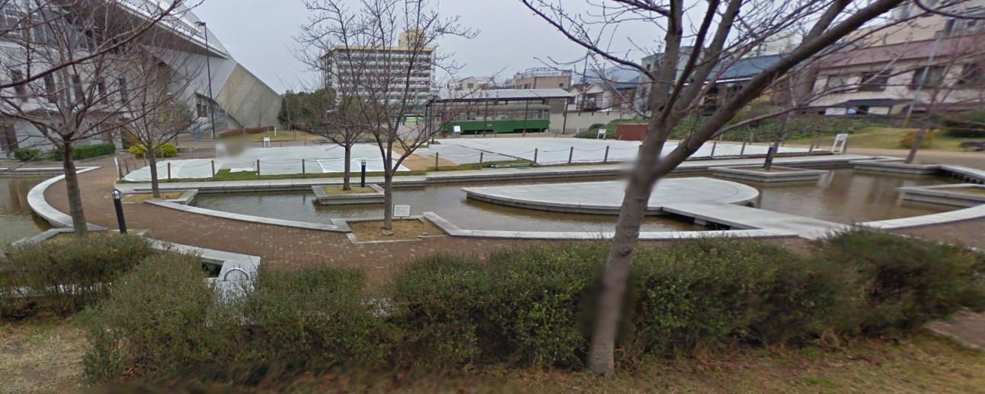
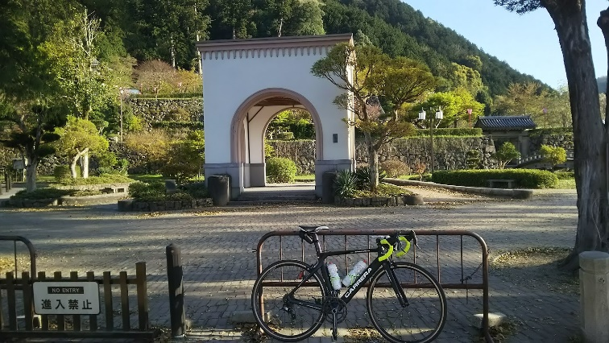
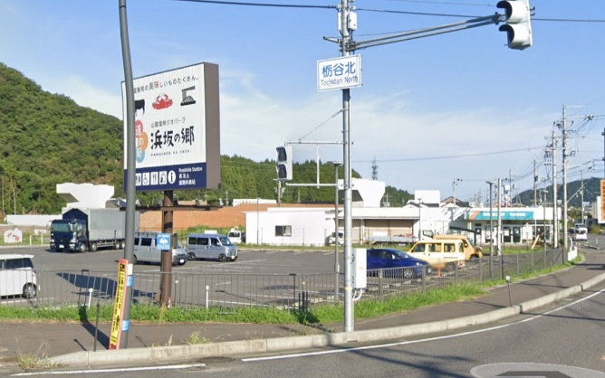

PC3 砂の美術館 |  | （通過チェック フォトコントロール①）石谷家住宅
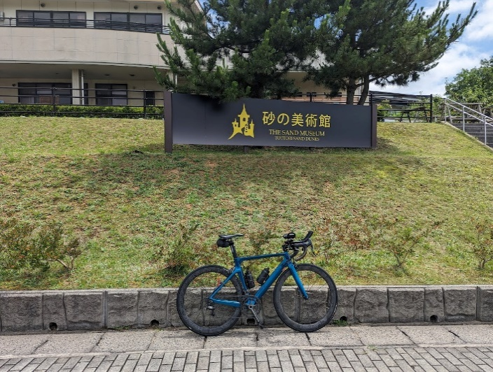
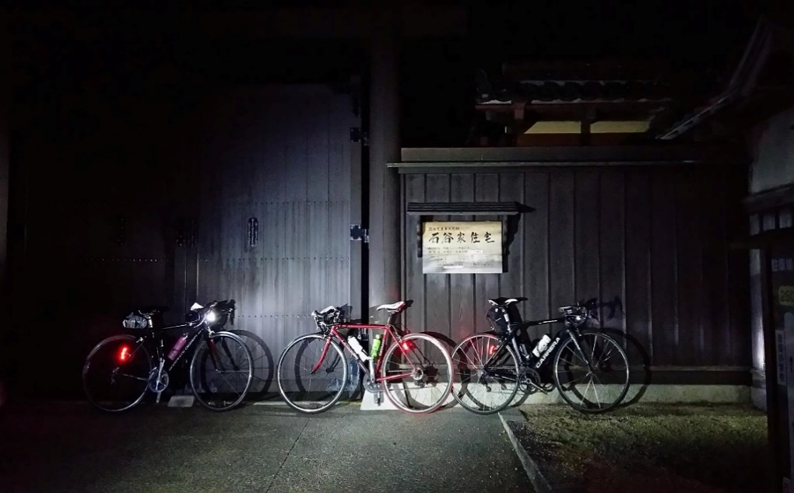

（通過チェック フォトコントロール②）大原本陣 |  | （通過チェック フォトコントロール③）本陣跡 |  | PC4 城見台公園
右側。大原本陣をバックに自転車の写真を撮ること。 |  | 右側に「本陣跡」があるので、バックに入れて自転車の写真を撮ること。
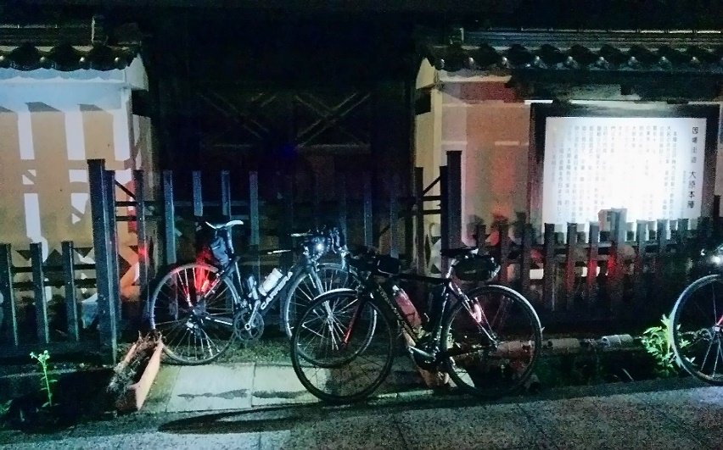
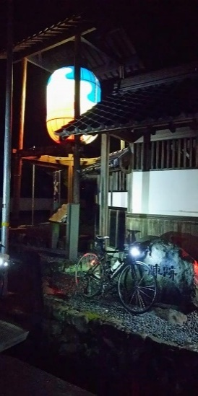
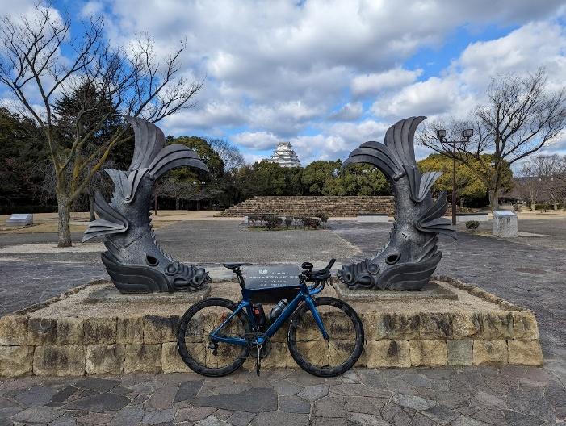

ゴール Rokken
ちょっと今風のレンタルスペースがゴール受付
